INFORMACIÓN GENERAL
AVALÚO COMERCIAL

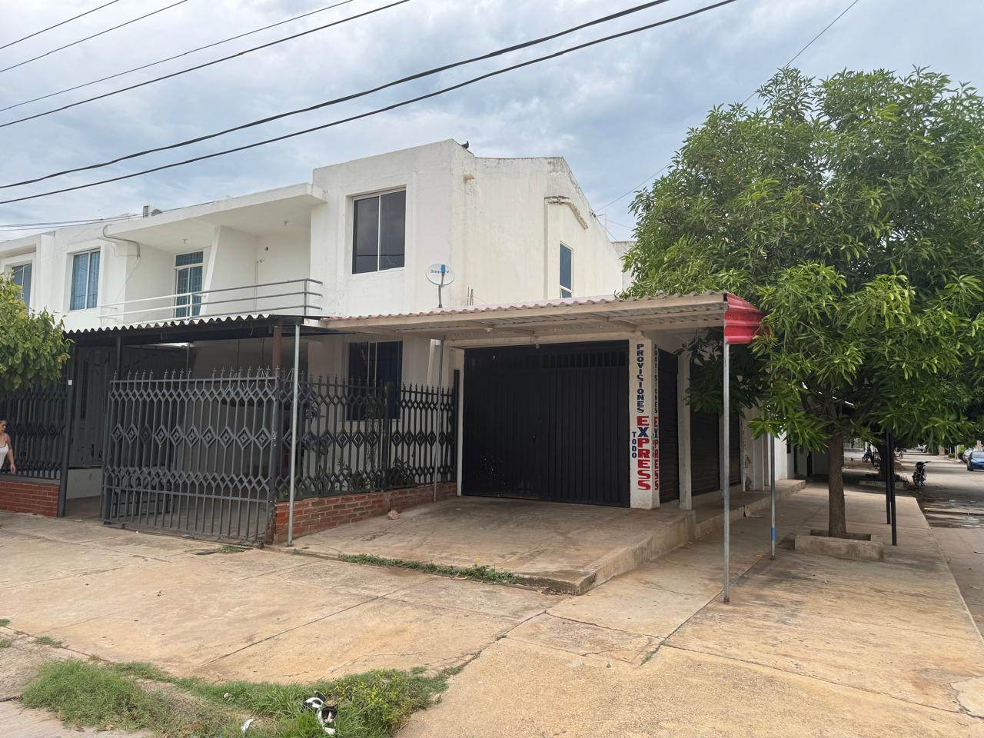

DIRECCION

SOLICITANTE:

CLIENTE:

REALIZADO POR:
GEOVALORES S.A.S.

FECHA:

1. INFORMACIÓN GENERAL
1.1. OBJETO AVALÚO |  |  |  |  |  |  |  |  |  | Avalúo Comercial
1.2. TIPO DE INMUEBLE |  |  |  |  |  |  |  |  |  | Urbano
1.3. MARCO NORMATIVO |  |  |  |  |  |  |  |  |  | Ley 9 de 1989, Ley 388 de 1997, Decreto 1420 de 1998, Resolución IGAC 941 DE 2026
1.4. DEPARTAMENTO
1.5. MUNICIPIO |  |  |  |  |  |  |  |  |  | VALLEDUPAR
1.6. BARRIO
1.7. DIRECCIÓN DEL INMUEBLE
1.8.ESTRATO
1.9. FECHA DE INFORME

2. INFORMACIÓN PROPIETARIO
2.1. NOMBRE O RAZÓN SOCIAL

3. INFORMACIÓN JURÍDICA
3.1. TIPO DE INMUEBLE |  |  |  |  |  | Casa |  |  |  |  |  | 3.2. USO |  |  |  |  |  | Vivienda NO VIS
3.3. SOMETIDO A PROPIEDAD HORIZONTAL |  |  |  |  |  | No |  |  |  |  |  | 3.4. MATRICULA INMOBILIARIA
3.5. TITULO ADQUISICION
3.6. OBSERVACIONES JURÍDICAS |  |  |  |  |  | Gravámenes, limitaciones y medidas cautelares: No presenta.

4. LOCALIZACIÓN
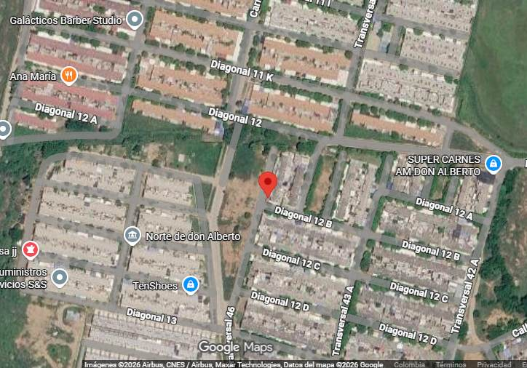
Coordenadas |  |  |  |  |  | 10°28'01.2"N 73°17'05.4"W
Accesibilidad |  |  |  |  |  | La accesibilidad del inmueble se considera buena, conforme a la inspección física realizada. La Casa cuenta con acceso desde vía principal en buen estado de conservación y adecuada conexión con la red vial municipal. Internamente, dispone de vías pavimentadas, lo que garantiza condiciones adecuadas de ingreso y circulación.
5. REGLAMENTACIÓN URBANISTICA
NORMA DEL USO DEL SUELO |  |  |  |  |  | Normatividad |  |  |  |  |  | Acuerdo 011 del 05 de JUNIO de 2015 "PLAN DE ORDENAMIENTO TERRITORIAL MUNICIPIO DE VALLEDUPAR"
 |  |  |  |  |  | Tratamiento urbanistico |  |  |  |  |  | De conformidad con el Plano de "Tratamientos Urbanisticos" del Acuerdo 011 del 05 de JUNIO de 2015, el predio objeto de avalúo se encuentra en una zona clasificada dentro del tratamiento de Consolidación urbana.
 |  |  |  |  |  | Edificabilidad |  |  |  |  |  | Indice de ocupacion 0.75, indice de construcción 2 altura maxima 3 pisos.
 |  |  |  |  |  | 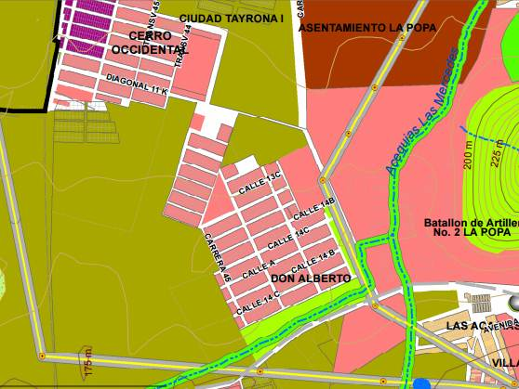
 |  |  |  |  |  | Fuente: Cartografia POT
 |  |  |  |  |  | Uso del suelo |  |  |  |  |  | De conformidad con el Plano "Usos del suelo" del Acuerdo 007 del 26 de febrero de 2014, el predio objeto de avalúo se encuentra en una zona de uso del suelo en área de desarrollo.
 |  |  |  |  |  | 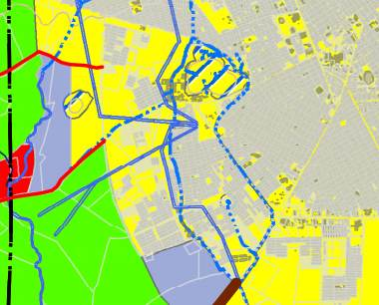
 |  |  |  |  |  | Fuente: Cartografia POT
ACTUACIONES URBANISTICAS |  |  |  |  |  | No presenta.
Observaciones: El inmueble no presenta areas construidas fuera de norma.

CONFLICTO DE USO DEL SUELO |  |  |  |  |  | ÁREAS DE AMENAZA POR RIESGO: |  |  |  |  |  |  |  |  |  | USO ADECUADO |  |  |  |  |  |  |  | INCLUIR EN ESTE ITEM NORMAS ADICIONALES (POMCA/EEP) EN CASO DE NO TENER OCULTAR
 |  |  |  |  |  | 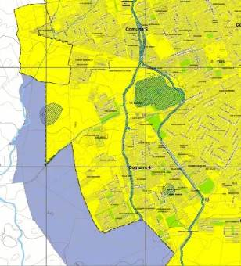
 |  |  |  |  |  | Fuente: Cartografia POT
Observaciones: Conforme a las consultas realizadas el inmueble no se encuentra en condiciones de riesgo y/o amenaza.

6. INFORMACIÓN DEL SECTOR
Tipo suelo |  |  |  |  |  |  |  |  |  |  |  | Uso predominante |  |  |  |  |  | Vivienda
Estado vías |  |  |  |  |  | Bueno |  |  |  |  |  | Estrato
Vías Acceso |  |  |  |  |  | Si |  |  |  |  |  | Vías pavimentadas |  |  |  |  |  | Si
Parques |  |  |  |  |  | Si |  |  |  |  |  | Alumbrados Públicos |  |  |  |  |  | Si
Zonas Verdes |  |  |  |  |  | Si |  |  |  |  |  | Transporte Público |  |  |  |  |  | Si
Sardineles en la vía |  |  |  |  |  | Si |  |  |  |  |  | Andenes en la vía |  |  |  |  |  | Si
Ciclorrutas |  |  |  |  |  | Si |  |  |  |  |  | Alamedas |  |  |  |  |  | Si
Alcantarillado |  |  |  |  |  | Si |  |  |  |  |  | Acueducto |  |  |  |  |  | Si
Gas Natural |  |  |  |  |  | Si |  |  |  |  |  | Energía Eléctrica |  |  |  |  |  | Si

7. SERVICIOS PÚBLICOS DEL INMUEBLE
Alcantarillado |  |  |  |  |  | Si |  |  |  |  |  | Acueducto |  |  |  |  |  | Si
Gas Natural |  |  |  |  |  | Si |  |  |  |  |  | Energía Eléctrica |  |  |  |  |  | Si

8. CARACTERISTICAS CONSTRUCTIVAS

8.1. DISTRIBUCIÓN

 | Habitaciones |  |  |  | 4 | Baños privados |  |  |  |  | 2 |  | Baños sociales |  |  | 2 | Salas |  |  |  |  | 2

 | Comedores |  |  |  | 1 | Terraza / Balcón |  |  |  |  | 1 |  | Patios internos |  |  | 2 | Depósito |  |  |  |  | 0

 | Estudio |  |  |  | 1 | Garajes |  |  |  |  | 0 |  | Cocina |  |  | 2 | Jacuzzi |  |  |  |  | 0

 | Cuarto servicio |  |  |  | 0 | Numero de Pisos |  |  |  |  | 2 |  | Oficinas |  |  | 0 | BBQ |  |  |  |  | 0

8.2. CARACTERÍSTICAS DE LA CONSTRUCCIÓN

Fachada |  |  |  |  |  | Mampostería Estructural. |  |  |  |  |  | Ventanería |  |  |  |  |  | Aluminio.
Muros Internos |  |  |  |  |  | Pañete y pintura. |  |  |  |  |  | Pisos |  |  |  |  |  | Porcelanato.
Baños |  |  |  |  |  | Enchapados. |  |  |  |  |  | Cocina |  |  |  |  |  | Integral.
Carpintería |  |  |  |  |  | Puertas internas y Mobiliario |  |  |  |  |  | Vetustez |  |  |  |  |  | 20
Estado de conservación |  |  |  |  |  | Bueno |  |  |  |  |  | Habitado |  |  |  |  |  | SI
Estado |  |  |  |  |  | USADO |  |  |  |  |  | Avance de obra |  |  |  |  |  | 100%

9. ÁREAS

 | Terreno (m2) |  |  |  |  |  |  |  |  |  |  |  | Construcción (m2)
 | Área de terreno |  |  |  |  |  |  |  |  |  |  |  | Área Construida
 | Fuente |  |  |  |  | Escritura Pública - CTL
 |  |  |  |  |  |  |  |  |  |  |  |  | Fuente |  |  |  | Información Catastral confirmada en campo
 |  |  |  |  |  |  |  |  |  |  |  |  | Área Total Construida

Observaciones: Se indica que el área construida corresponde a la consignada plano urbanistico y medidicon de campo.

10. MÉTODOS VALUATORIOS
El valor comercial del inmueble se determinó siguiendo el Decreto 1420 de 1998 y la Resolución 0941 DE 2026 del IGAC, utilizando el método de comparación de mercado para el terreno y el método de costos de reposición para construcciones y mejoras. La técnica de comparación de mercado establece el valor comercial del bien analizando ofertas o transacciones recientes de bienes similares, clasificándolas y evaluándolas para estimar el valor.
Con el fin de determinar el valor más probable del terreno correspondiente al inmueble objeto de avalúo, se procedió a analizar el mercado inmobiliario de la zona, considerando ofertas de predios con características semejantes que permitieran establecer un rango representativo del valor comercial. En este sentido, se adoptó el límite promedio de la estadistica resultante, teniendo en cuenta las condiciones de consolidación del sector y su entorno inmediato.

11. CÁLCULOS VALOR TERRENO
11.1. PROCESAMIENTO ESTADÍSTICO (MÉTODO DE COMPARACIÓN)

 |  |  |  |  |  | Terreno (m2)
 |  |  |  |  |  | OFERTA 1
 |  |  |  |  |  | OFERTA 2
 |  |  |  |  |  | OFERTA 3
 |  |  |  |  |  | OFERTA 4
 |  |  |  |  |  | LIMITE INFERIOR
 |  |  |  |  |  | LIMITE SUPERIOR
 |  |  |  |  |  | PROMEDIO
 |  |  |  |  |  | SUMATORIA
 |  |  |  |  |  | DESVIACIÓN
 |  |  |  |  |  | COEF. VARIACIÓN
 |  |  |  |  |  | VALOR ADOPTADO M2

12. CÁLCULOS VALOR DE CONSTRUCCIÓN Y ANEXOS
12.1. COSTOS DE REPOSICIÓN
El punto de partida para determinar el valor de la construcción objeto de análisis del presente informe, será determinar el valor de reposición o valor de construirla nuevamente. Los valores de las construcciones se basan en los costos actuales de materiales, mano de obra, equipos y costos indirectos como diseños y honorarios. La depreciación se calcula según la edad y estado de conservación, siguiendo el método de la Resolución 941 del IGAC. Para estimar el valor a nuevo, se utilizó el Análisis de Precios Unitarios (APU) con referencias especializadas como la revista CONSTRUDATA, cátalogos especializados, estudios previos y/o consultas al sector comercial.

12.2. DEPRECIACIÓN
 |  |  |  |  |  |  |  |  |  |  |  |  |  |  |  |  |  |  |  |  |  |  |  |  | CLASIFICACIÓN DE FITTO CORVINNI | E
 |  |  | ITEM |  |  |  |  |  |  |  |  |  |  |  | COSTO DE REPOSICIÓN |  |  |  | UNIDAD DE MEDIDA |  |  |  |  |  | Clase 1: El inmueble está bien conservado y no necesita reparaciones ni en su estructura ni en sus acabados. | 1
 |  |  |  |  |  |  |  |  |  |  |  |  |  |  | $ 1,537,200 |  |  |  | m2 |  |  |  |  | Igac

ÍTEM |  | EDAD |  | VIDA ÚTIL | CALIFICACION ESTADO |  | VALOR REPOSICIÓN |  | % (DE VIDA) | FACTOR DEPRECIACIÓN POR EDAD ROSS |  |  | E= FACTOR DEPRECIACION POR ESTADO- HEIDECK |  | K= DEPRECIACION (tabla Roos Heidecke) |  | VALOR DEPRECIADO |  | FD= FACTOR DEPRECIACION |  | VALOR DEPRECIADO VALOR ACTUAL |  | VALOR ADOPTADO
Construccion |  | 20 |  | 100 | 3.0
 |  |  |  |  |  |  |  |  |  |  |  |  |  |  |  |  |  |  |  |  |  |  |  |  | Clase 3: El inmueble necesita reparaciones sencillas por ejemplo en los pisos o pañetes. | 3

Fuente: Construdata Edición 217
13. LIQUIDACIÓN AVALÚO

DESCRIPCIÓN |  |  |  |  |  |  |  | CANTIDAD |  |  |  | UNIDAD |  | VR. UNITARIO |  |  |  |  |  | VR. TOTAL
 |  |  |  |  |  |  |  |  |  |  |  | m2
 |  |  |  |  |  |  |  |  |  |  |  | m2
TOTAL AVALÚO
VALOR ASEGURABLE

 | NOTA: De acuerdo con lo establecido por los Decretos 1420 de 1998 (compilado en el Decreto 1170 de 2015) y 422/2000, expedidos por el Ministerio de Hacienda y Crédito Público y Ministerio de Desarrollo Económico, el presente valúo comercial tiene una vigencia de un (1) año, contado desde la fecha de su expedición. Siempre y cuando las condiciones físicas del inmueble avaluado no sufran cambios significativos, así como tampoco se presenten variaciones representativas de las condiciones del mercado inmobiliario comparable.

Favorabilidad de la garantía para el Banco de Bogotá según políticas internas: |  |  |  |  |  |  |  |  |  |  |  |  |  |  |  |  |  | FAVORABLE
Observaciones: N/A

Ronald Fabian Romero Arrieta
Avaluador GEOVALORES S.A.S.
RAA AVAL-XXXXX

FECHA AVALÚO

EST MERCADO TERRENO
ANEXOS A. INVESTIGACIÓN Y DEPURACIÓN PARA EL CÁLCULO DEL VALOR

N° | TIPO DE INMUEBLE | DIRECCION | FUENTE | VALOR DEL PREDIO | ÁREA CONSTRUÍDA | ÁREA TERRENO | VALOR M2 CONSTRUCCIONES | VALOR CONSTRUCCIONES | % NEGOCIACIÓN | VALOR DEPURADO | VALOR TERRENO
 |  |  |  |  |  |  |  |  |  |  | ÁREA EN M2 | V/M2
1 | Casa | URBANIZACION CIUDADELA DON ALBERTO | 310 6828381 | $ 320,000,000 | 160 | 102 |  |  | 8% |  | 102 |  | 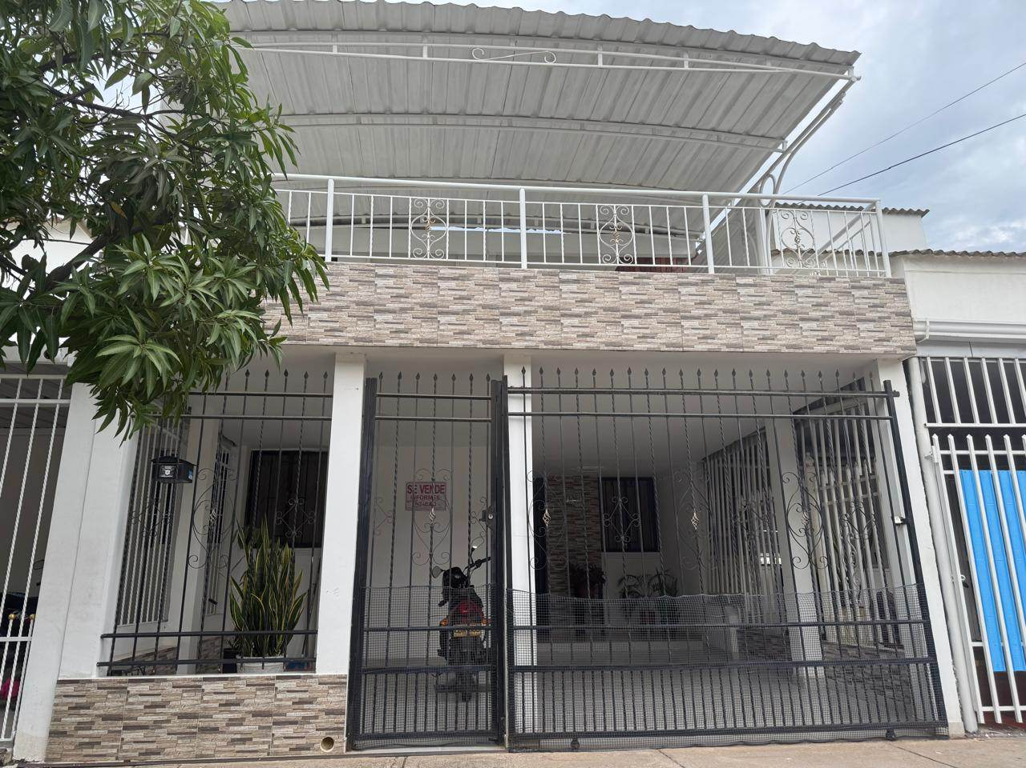 | 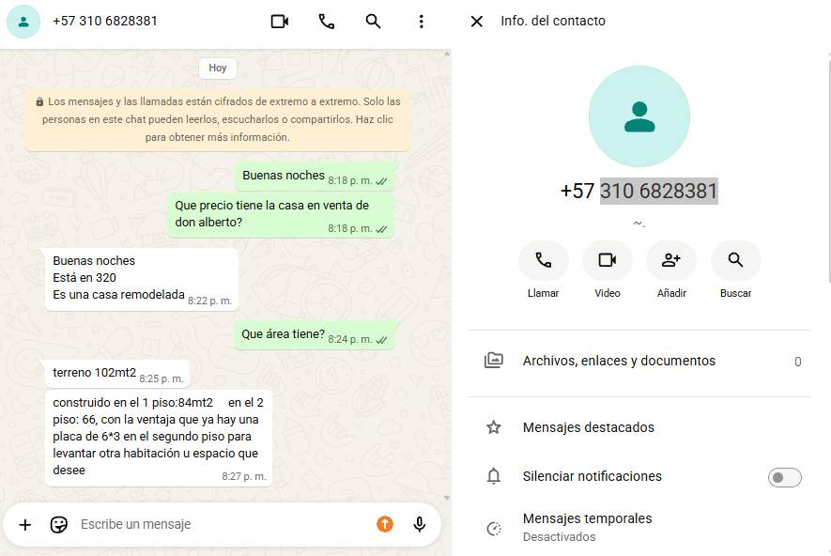
2 | Casa | URBANIZACION CIUDADELA DON ALBERTO | 3152104766 JHON LORA | $ 290,000,000 | 135 | 120 |  |  | 4% |  | 120 |  | https://www.facebook.com/marketplace/item/3523183741178194/?mibextid=wwXIfr&rdid=4F9gqILNeS4NfJFC&share_url=https%3A%2F%2Fwww.facebook.com%2Fshare%2F1Hteu4AJJW%2F%3Fmibextid%3DwwXIfr#
3 | Casa | URBANIZACION CIUDADELA DON ALBERTO | TANIA GUERRERO 3006250864 | $ 300,000,000 | 130 | 150 |  |  | 4% |  | 150 |  | https://www.facebook.com/marketplace/item/1716875786680918/?mibextid=wwXIfr&rdid=va0a5TsDTkXblHfR&share_url=https%3A%2F%2Fwww.facebook.com%2Fshare%2F19xYhVPdxH%2F%3Fmibextid%3DwwXIfr#

 |  |  |  |  |  |  |  |  |  |  | RESUMEN DE LA MUESTRA
 |  |  |  |  |  |  |  |  |  |  | LIMITE INFERIOR
 |  |  |  |  |  |  |  |  |  |  | LIMITE SUPERIOR
 |  |  |  |  |  |  |  |  |  |  | PROMEDIO
 |  |  |  |  |  |  |  |  |  |  | SUMATORIA
 |  |  |  |  |  |  |  |  |  |  | DESVIACIÓN
 |  |  |  |  |  |  |  |  |  |  | COEF. VARIACIÓN
 |  |  |  |  |  |  |  |  |  |  | VALOR ADOPTADO m2

 |  |  |  |  |  |  |  |  |  | 929,590,000.00

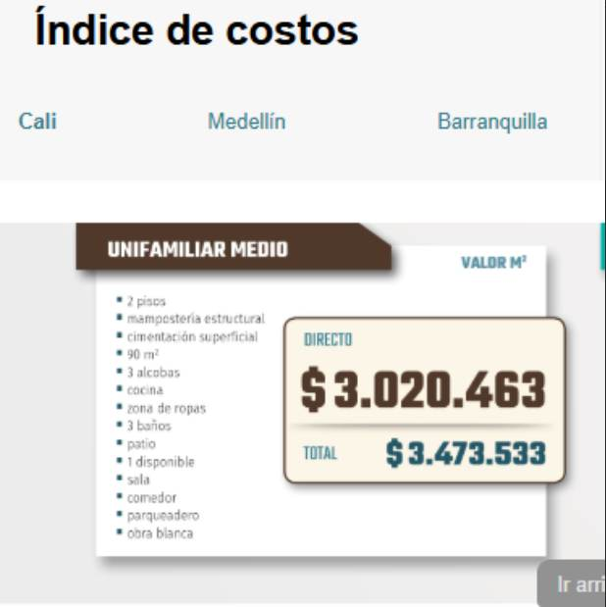

ACTUACIONES URBANISTICAS

Observaciones: El inmueble posee una vulnerabilidad baja-media. La distancia de 170,79 metros con el borde hidrico garantiza el cumplimiento de la norma urbanística y la seguridad física ante eventos con periodos de retorno estándar. El avalúo se debe calcular con base en comparables de la zona.

Con el fin de determinar el valor más probable del terreno correspondiente al inmueble objeto de avalúo, se procedió a analizar el mercado inmobiliario de la zona, considerando ofertas de predios con características semejantes que permitieran establecer un rango representativo del valor comercial. En este sentido, se adoptó el límite promedio de la estadistica resultante, teniendo en cuenta las condiciones de consolidación del sector, así como la adecuada dotación urbanística del conjunto y su entorno inmediato.

Con el fin de determinar el valor más probable del terreno correspondiente al inmueble objeto de avalúo, se procedió a analizar el mercado inmobiliario de la zona, considerando ofertas de predios con características semejantes que permitieran establecer un rango representativo del valor comercial. En este sentido, se adoptó el límite superior de la estadistica resultante, teniendo en cuenta las condiciones de consolidación del sector, así como la adecuada dotación urbanística del conjunto y su entorno inmediato.

11. CÁLCULOS VALOR TERRENO
11.1. PROCESAMIENTO ESTADÍSTICO (MÉTODO DE COMPARACIÓN)

 |  |  |  |  |  |  |  |  |  |  |  |  |  |  | 2325774

 |  |  |  |  |  |  |  | 2

DEPRECIACIÓN OFERTAS
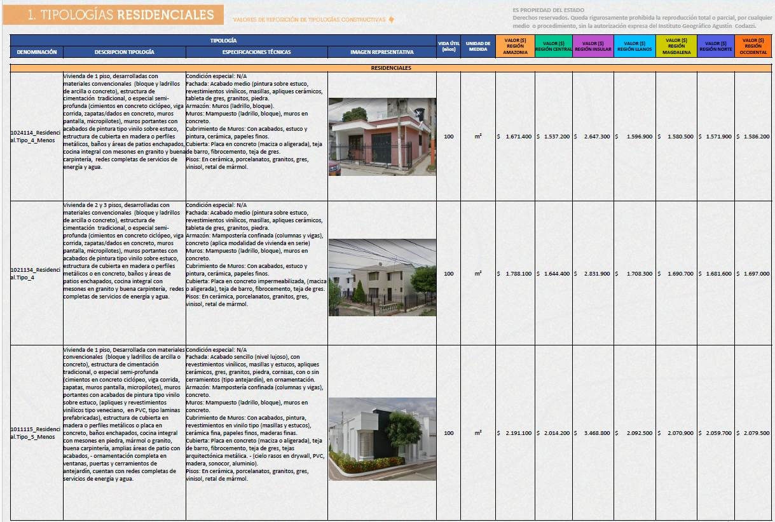

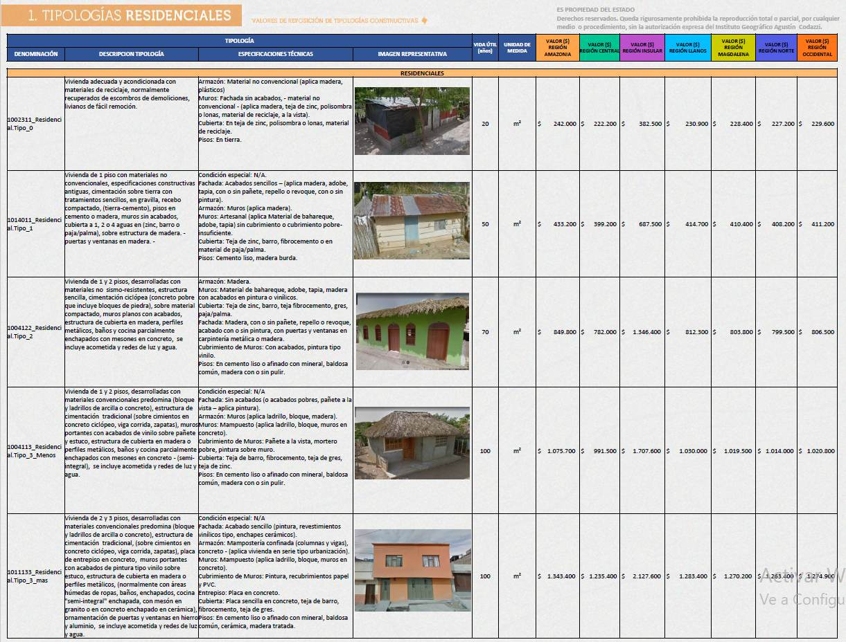
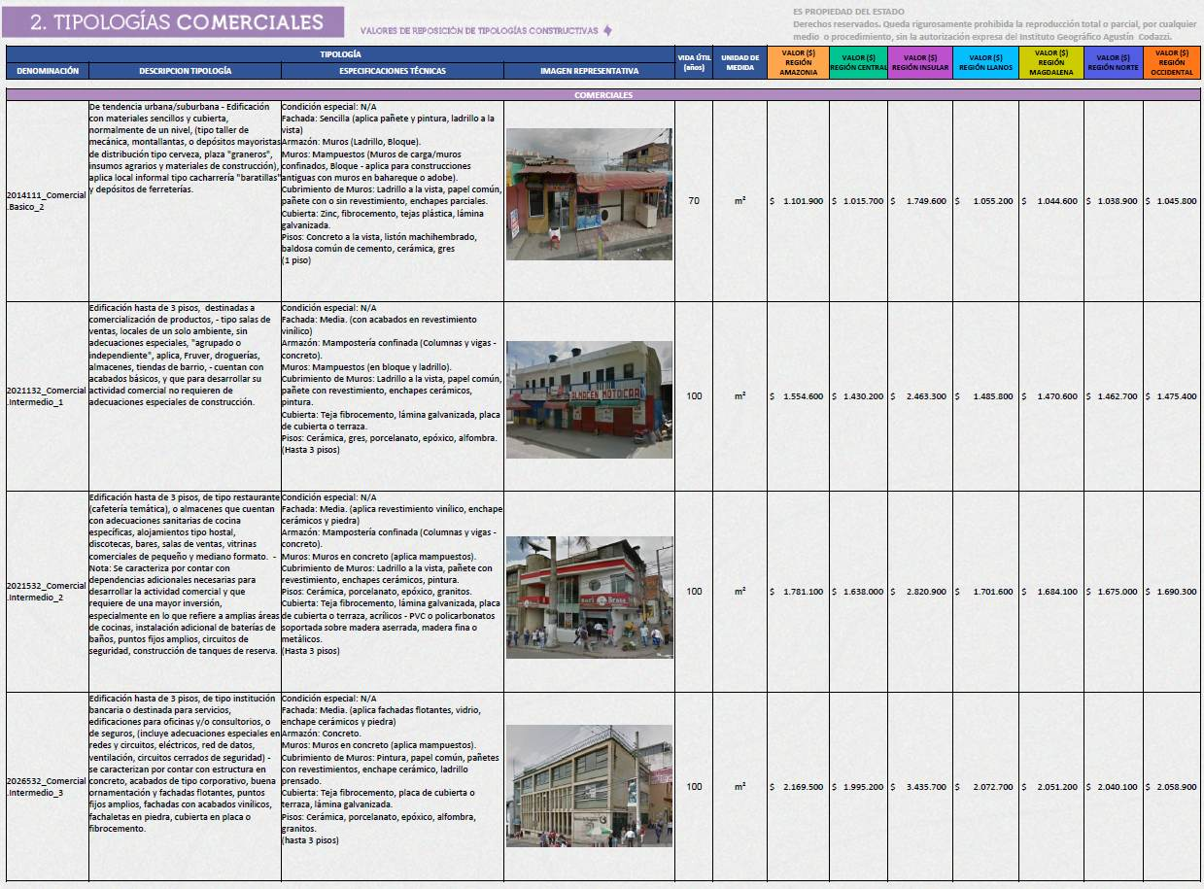
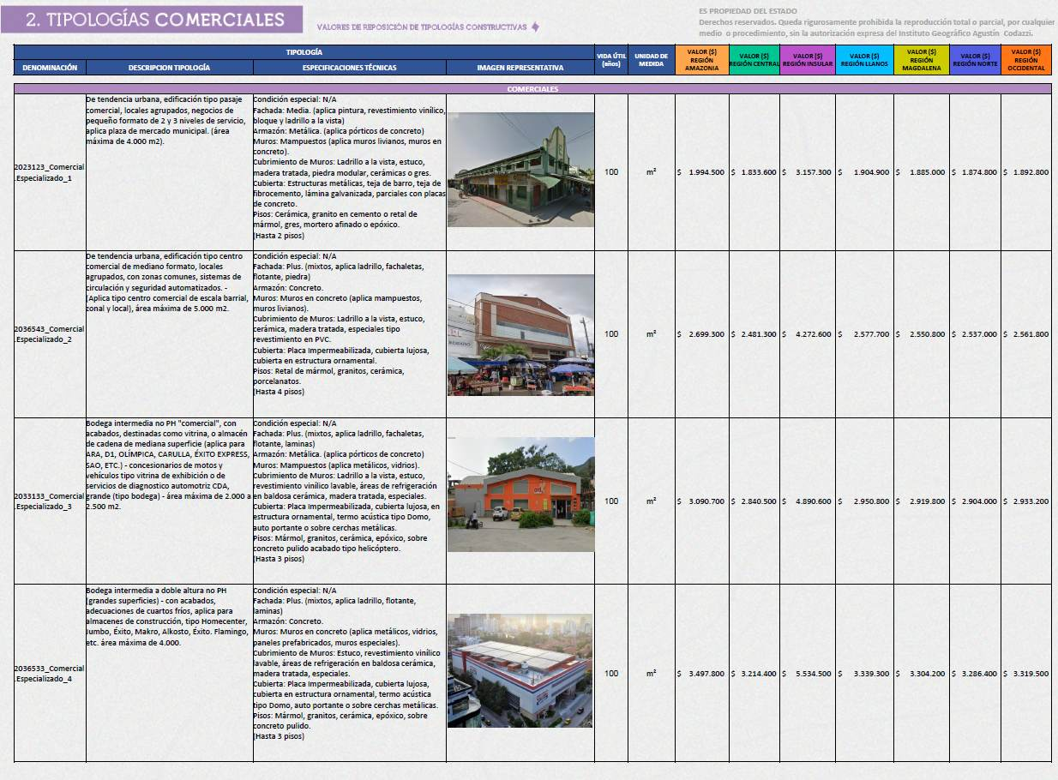
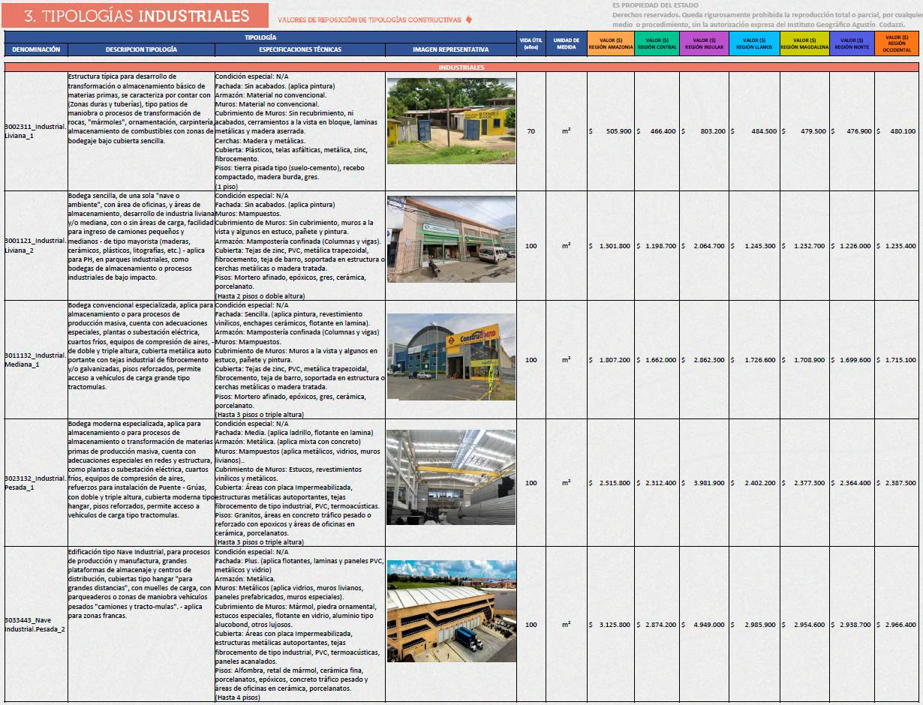
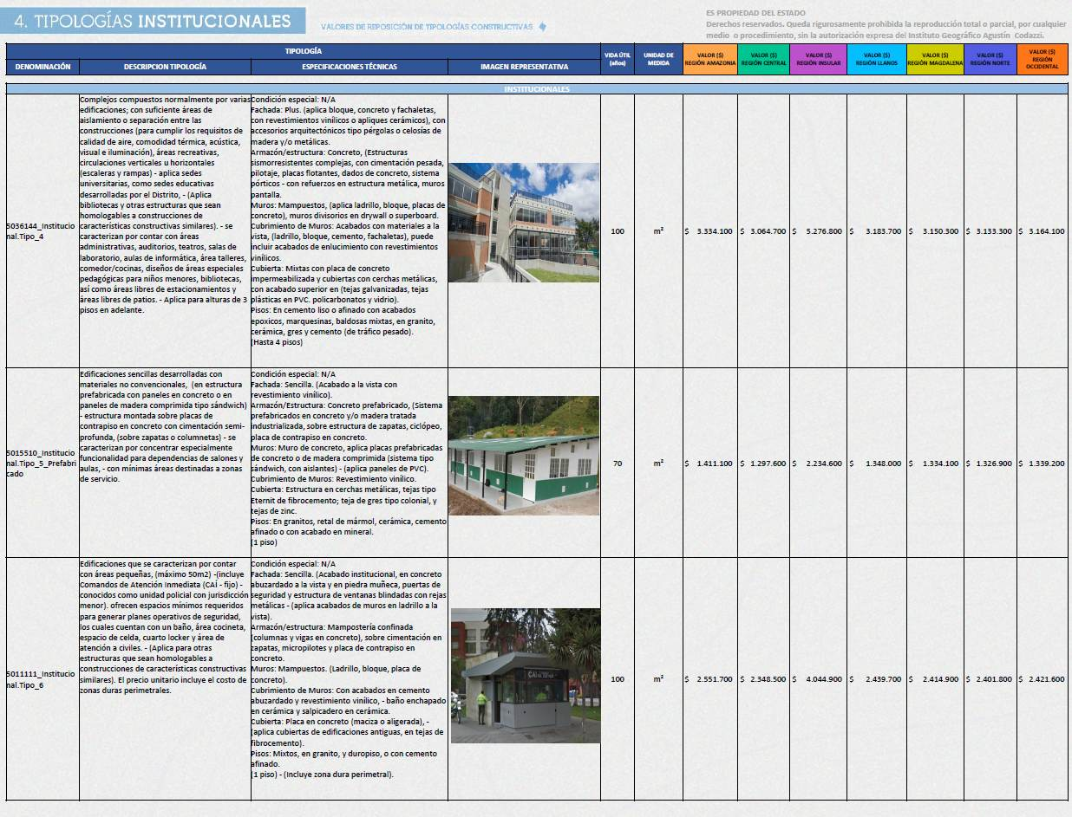
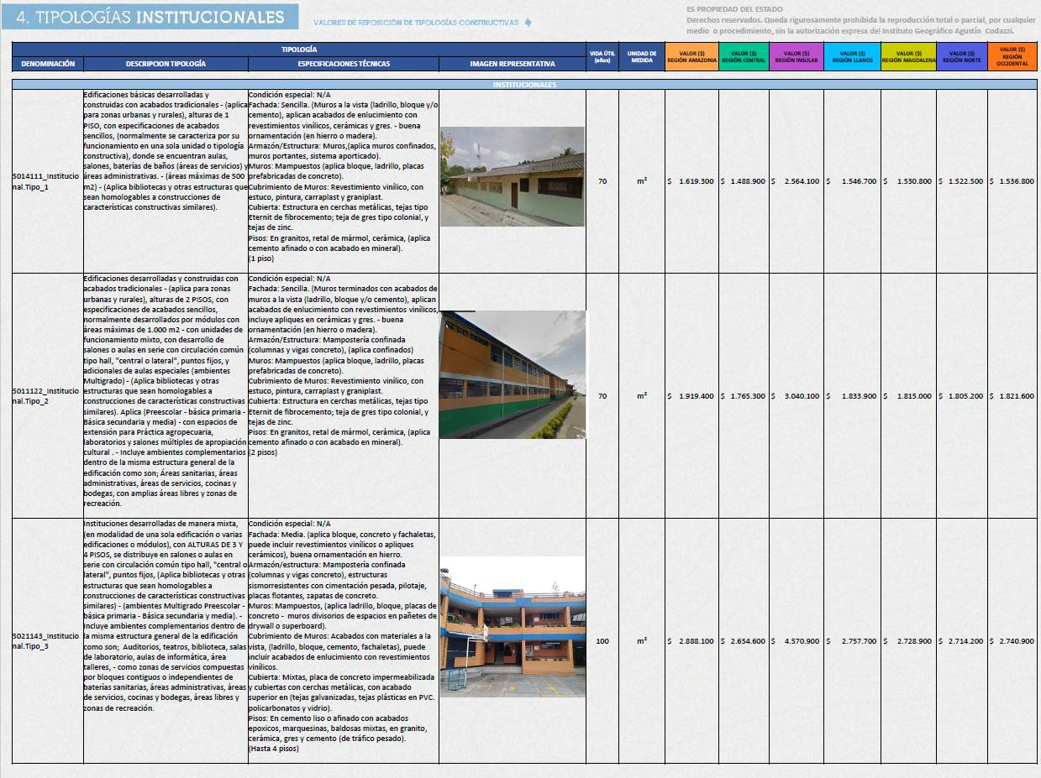
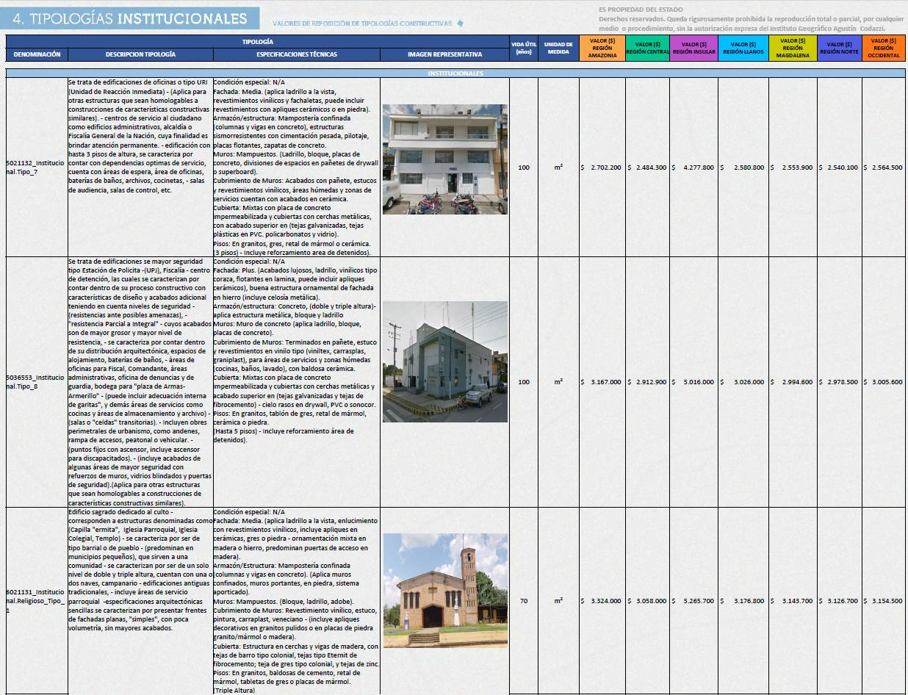
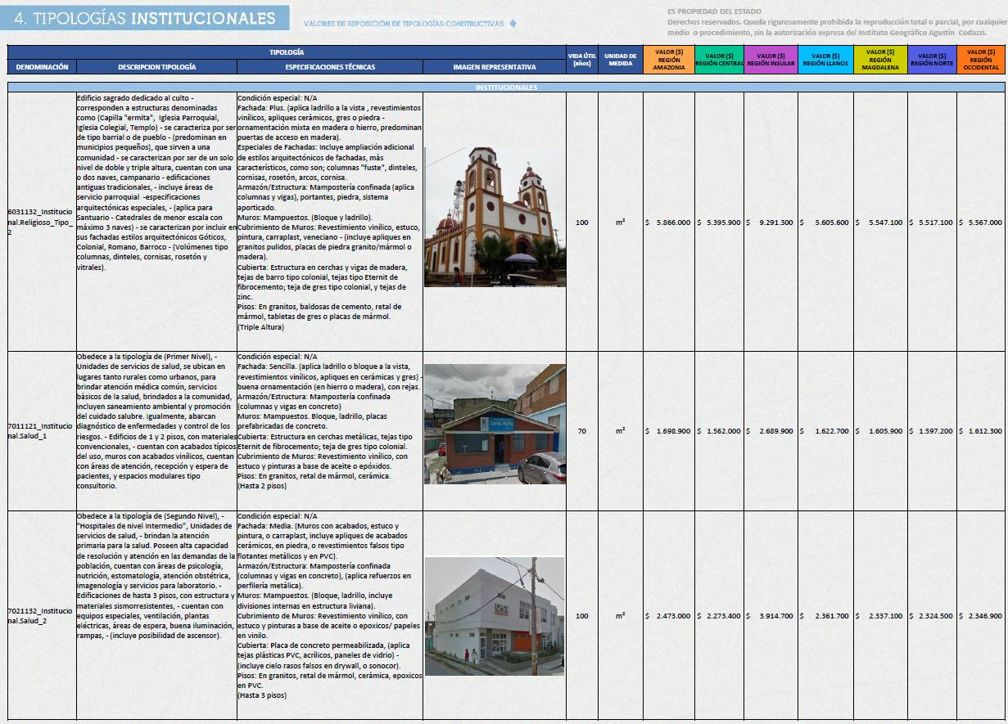
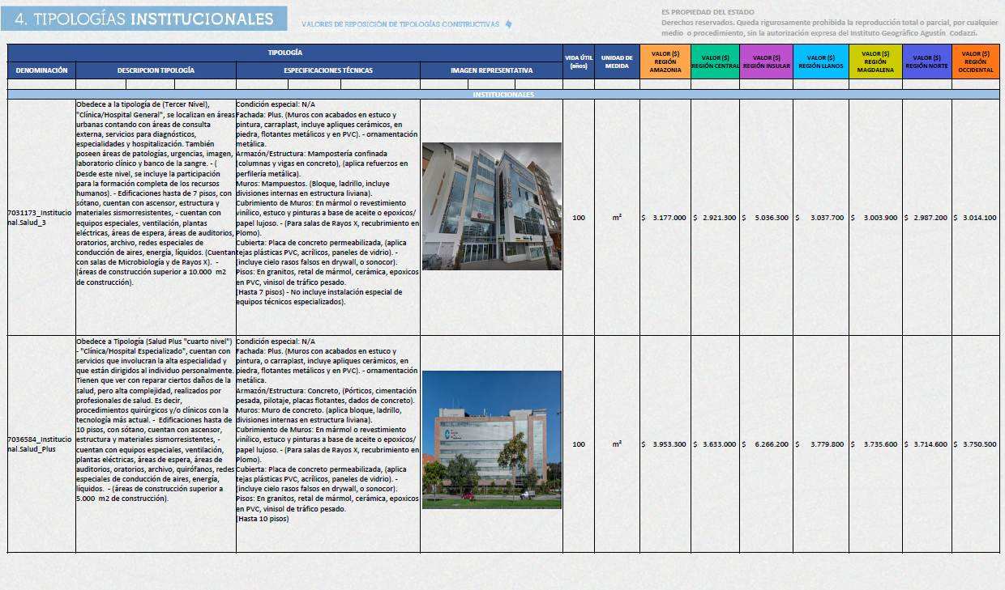
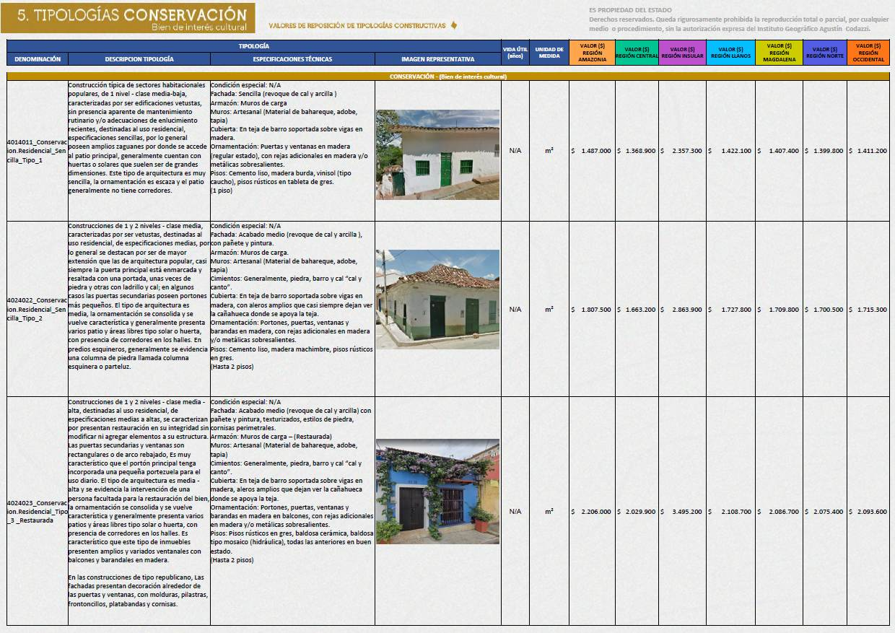
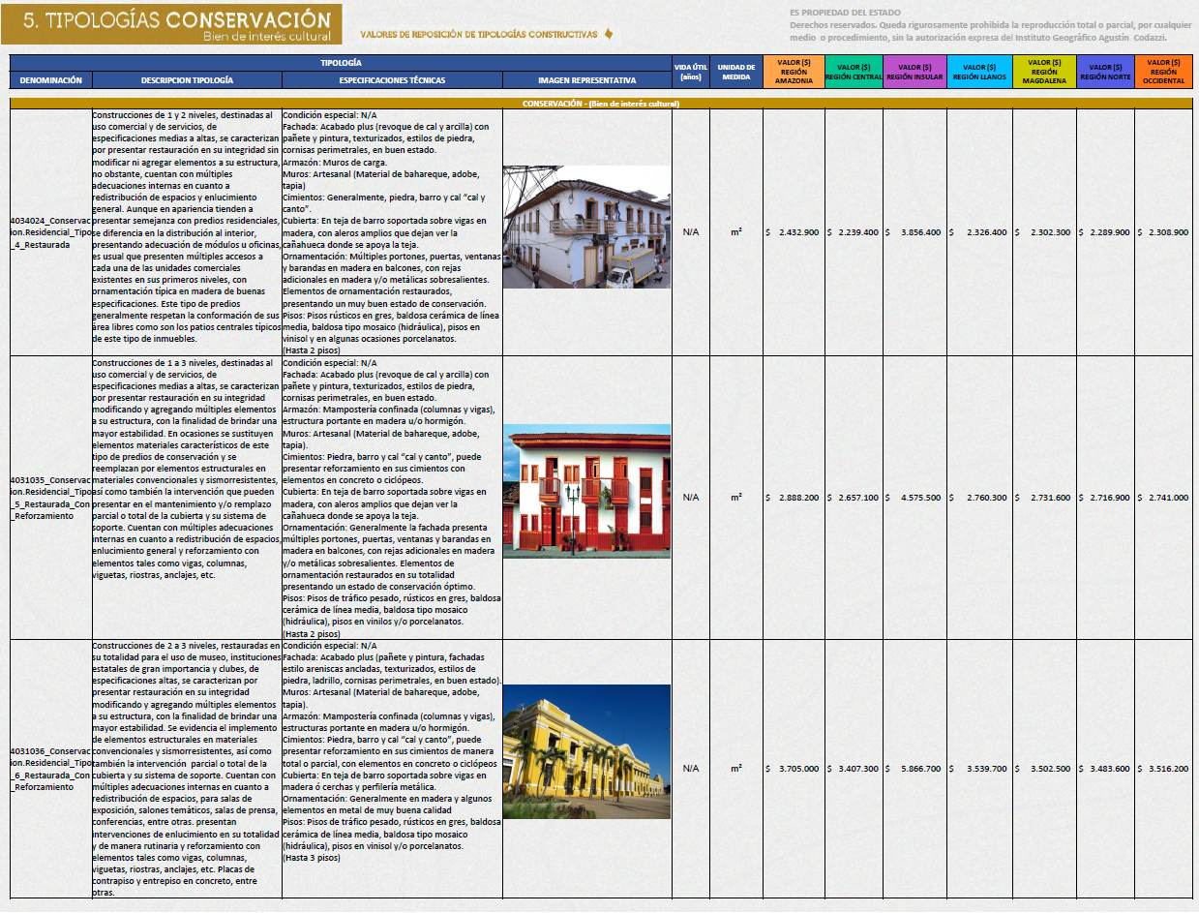
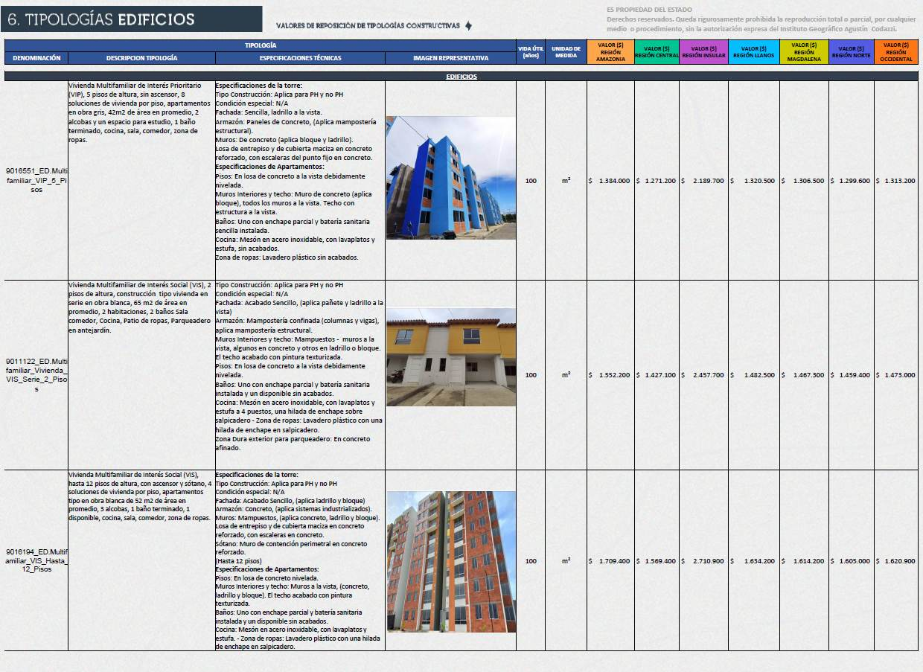
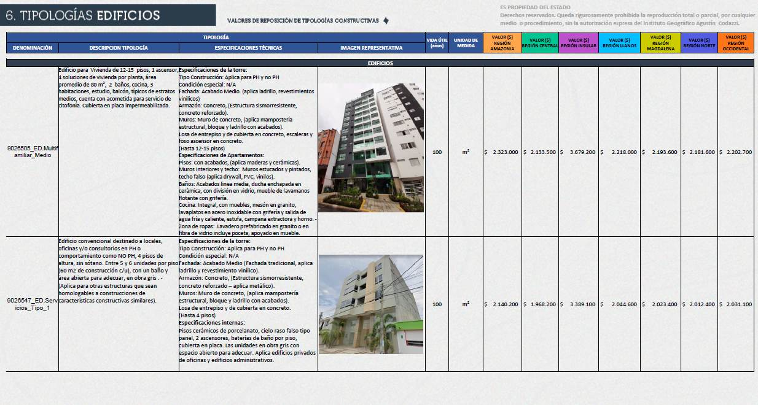
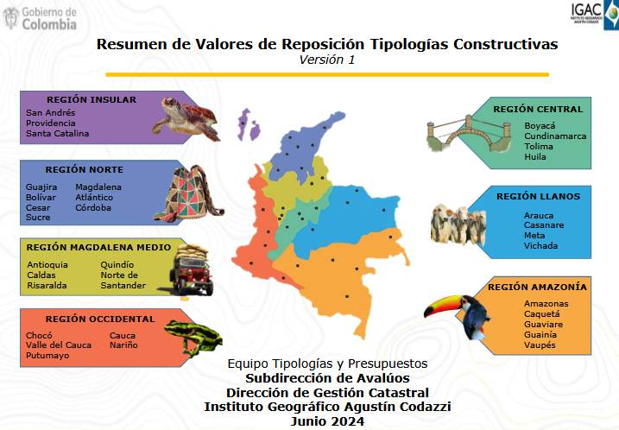
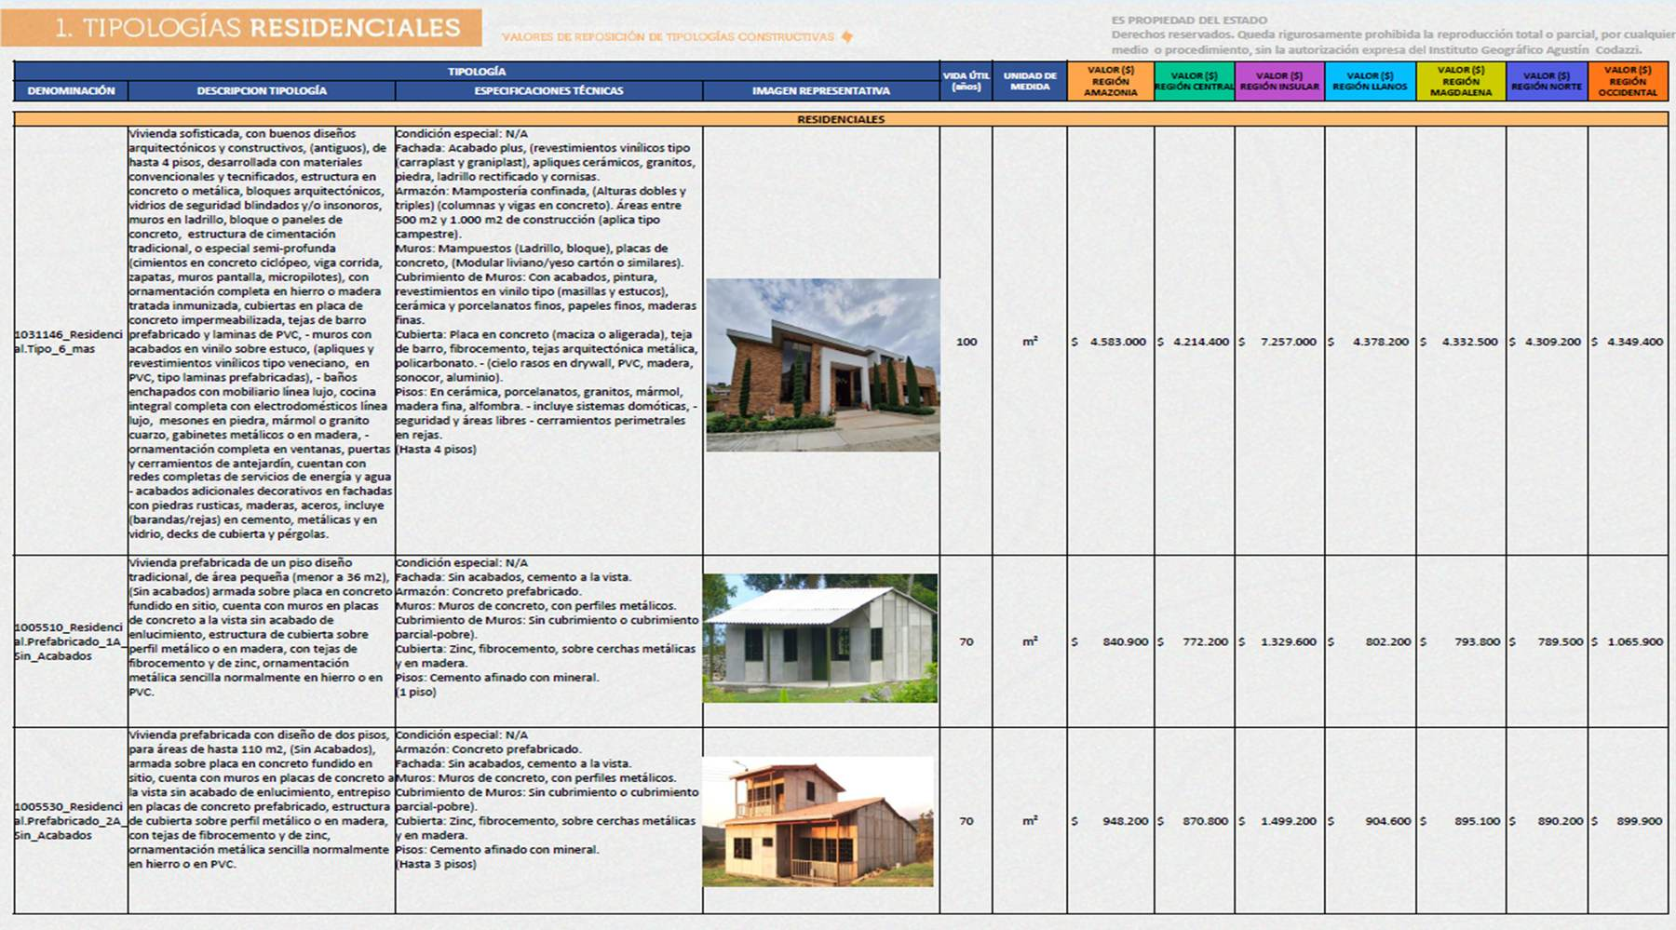
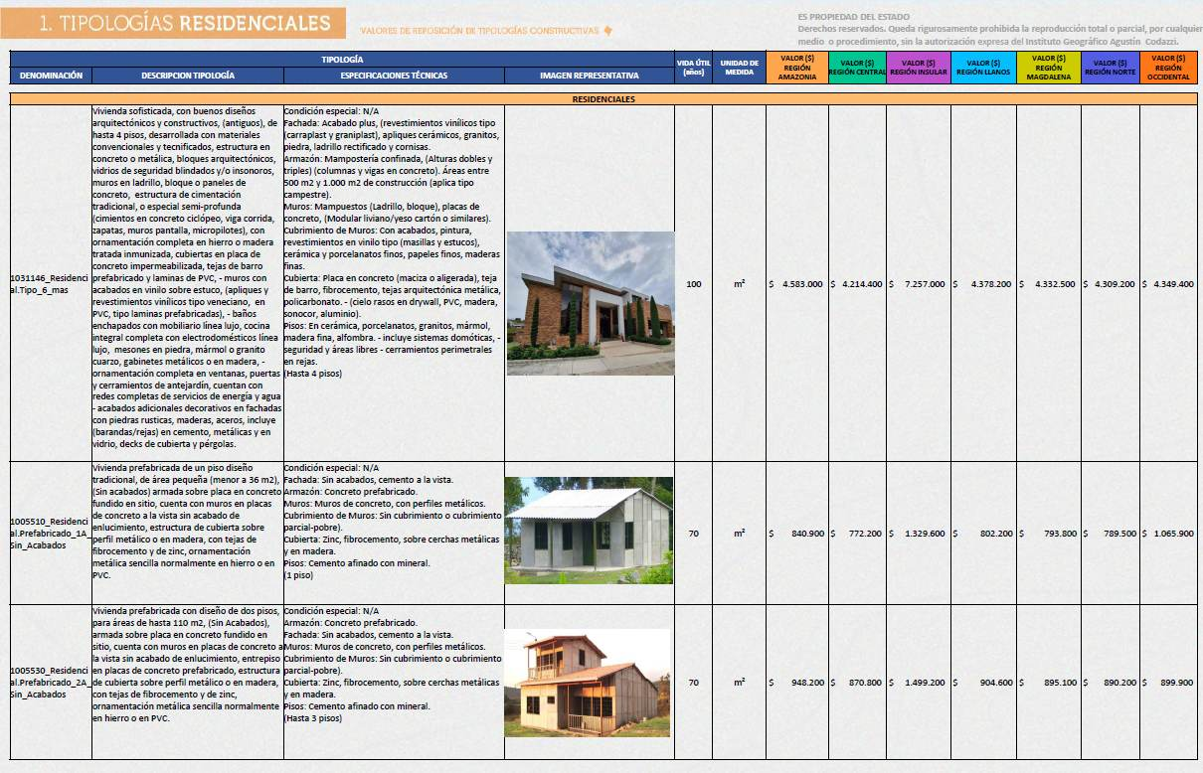
ÍTEM | EDAD | VIDA ÚTIL | CALIFICACION ESTADO | VALOR REPOSICIÓN | % (DE VIDA) | FACTOR DEPRECIACIÓN POR EDAD ROSS | E= FACTOR DEPRECIACION POR ESTADO- HEIDECK | K= DEPRECIACION (tabla Roos Heidecke) | VALOR DEPRECIADO | FD= FACTOR DEPRECIACION | VALOR DEPRECIADO VALOR ACTUAL | VALOR ADOPTADO
OFERTA 1 | 20 | 100 | 2.5 | $ 1,537,200
OFERTA 2 | 20 | 100 | 2.5 | $ 1,537,200
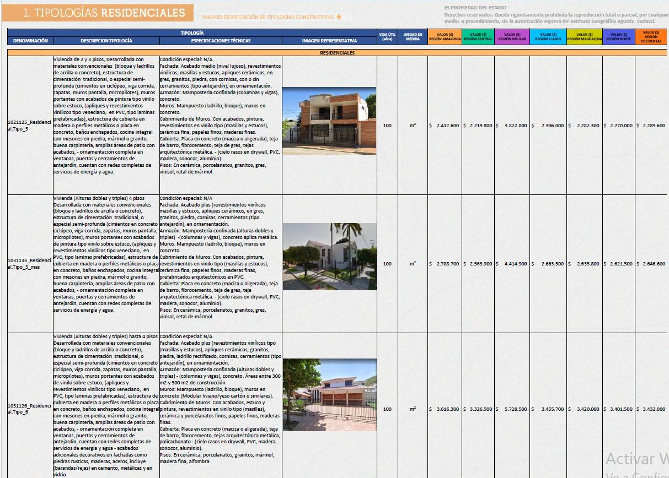
OFERTA 3 | 20 | 100 | 2.5 | $ 1,537,200

LOCALIZACIÓN MERCADO
ANEXOS B. LOCALIZACIÓN Y SOPORTE DE LAS OFERTAS
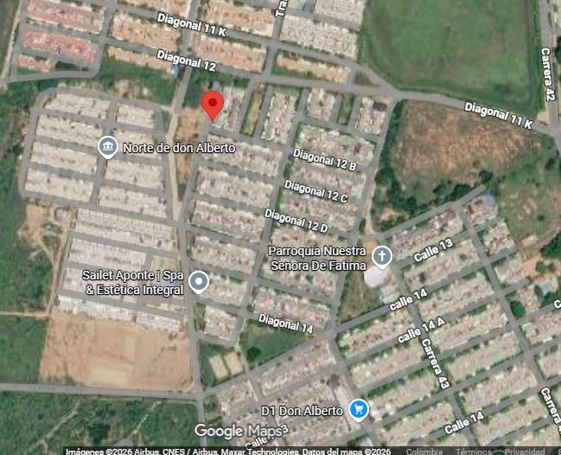

 |  | EN PLANO INCLUIR LOCALIZACION DEL INMUEBLE EN ESTUDIO Y LAS PINCHETAS DEL ESTUDIO DE MERCADO

 |  | OFERTA 1

 | https://www.facebook.com/marketplace/item/3523183741178194/?mibextid=wwXIfr&rdid=4F9gqILNeS4NfJFC&share_url=https%3A%2F%2Fwww.facebook.com%2Fshare%2F1Hteu4AJJW%2F%3Fmibextid%3DwwXIfr#
 |  | OFERTA 2

 | https://www.facebook.com/marketplace/item/1716875786680918/?mibextid=wwXIfr&rdid=va0a5TsDTkXblHfR&share_url=https%3A%2F%2Fwww.facebook.com%2Fshare%2F19xYhVPdxH%2F%3Fmibextid%3DwwXIfr# | OFERTA 3

REG. FOTOGRAFICO
ANEXOS C. REGISTRO FOTOGRÁFICO
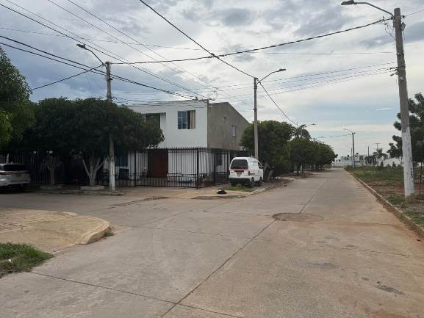
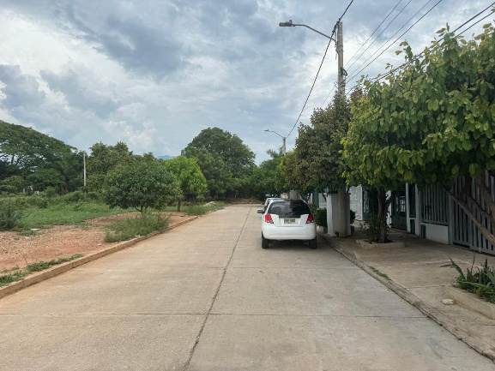

 |  |  |  | ORDEN FOTOGRAFIAS:

 |  |  | 1 | FACHADA INMUEBLE O PORTERIA (POSTERIOR INMUEBLE)
 |  |  | 2 | VISTA SOBRE VIA
 |  |  | 3 | DISTRIBUCION INTERNA
 |  |  | 4 | AMENIDADES (APLICA PARA PH)
 |  |  | 5 | CONTADORES INTERNOS O DE LA COPROPIEDAD

 | ENTORNO Y SECTOR | VÍAS DE ACCESO
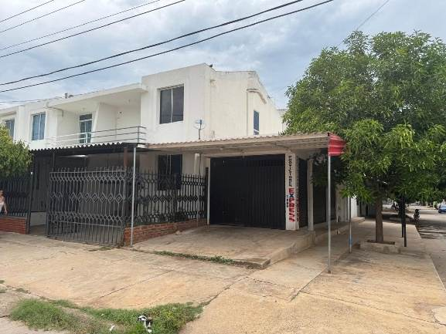
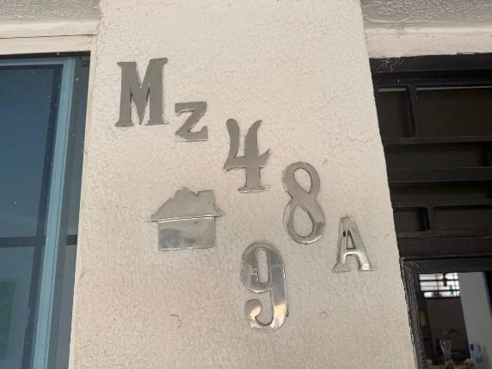

 | FACHADA DE LA CASA | NOMENCLATURA

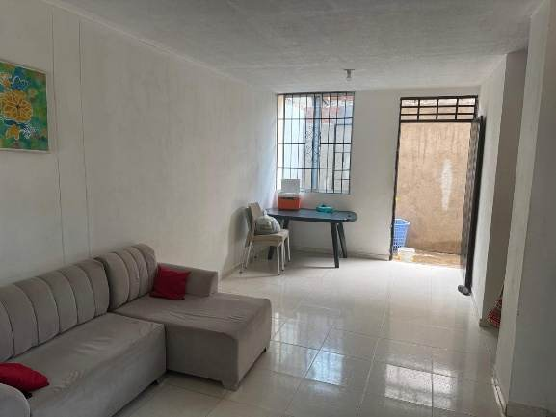
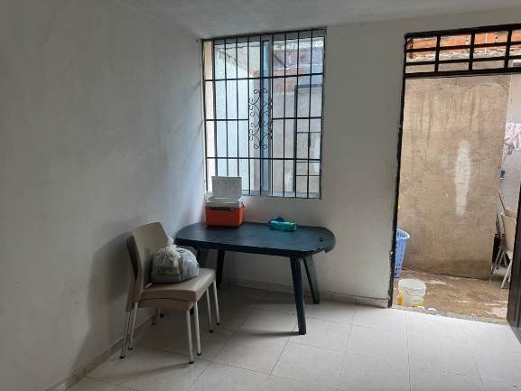

 | SALA | COMEDOR
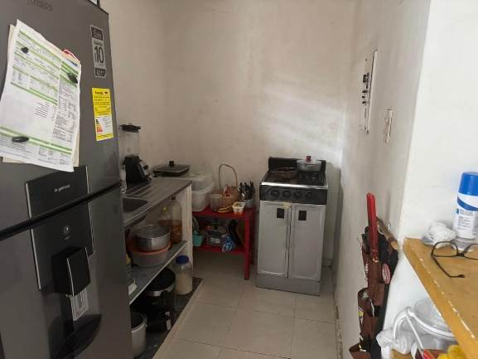
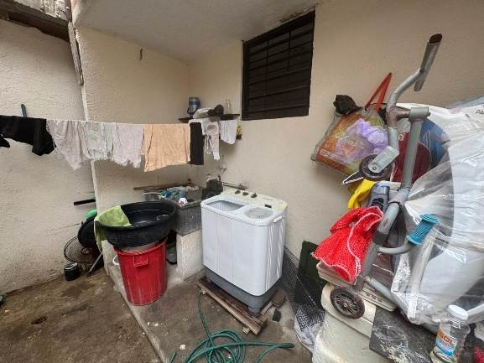

 | COCINA | ZONA DE LABORES
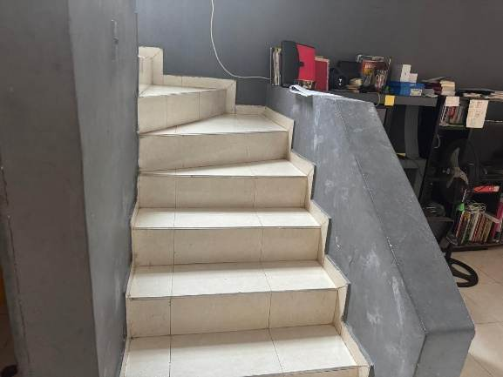
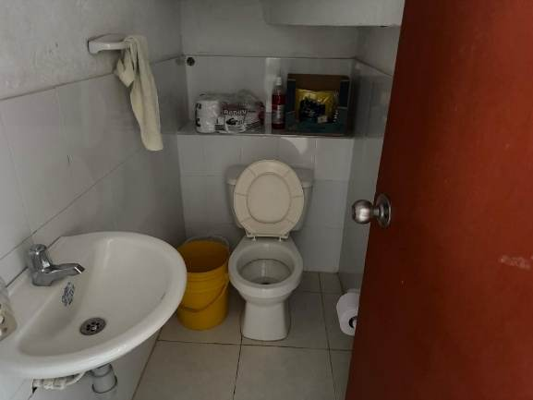

 | ESCALERA | BAÑO SOCIAL
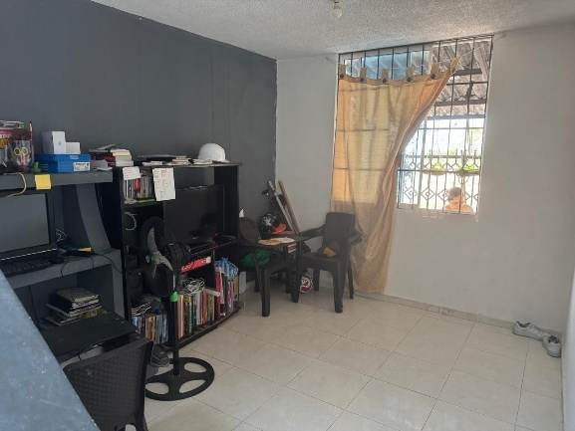
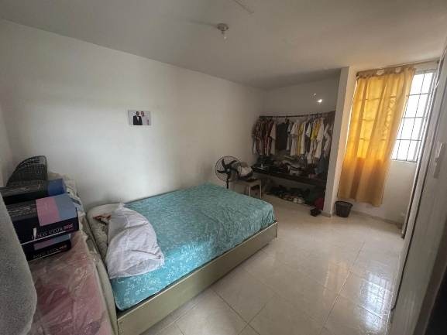

 | ESTUDIO | ALCOBA 1
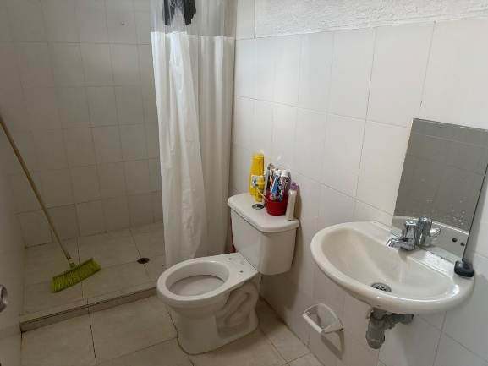
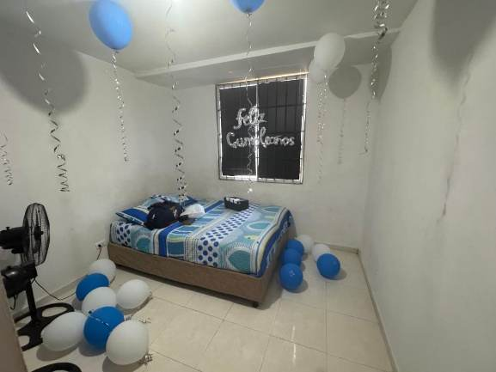

 | BAÑO PRIVADO | ALCOBA 2
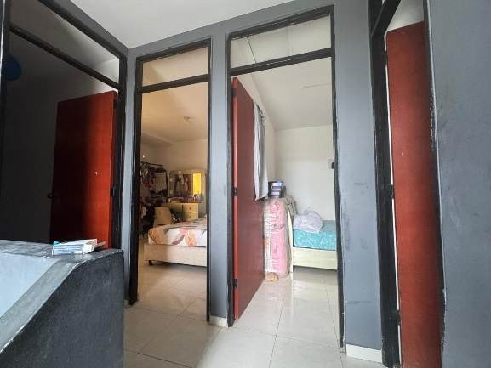
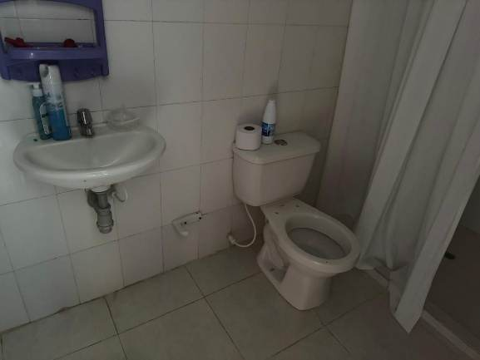

 | HALL DE ALCOBAS | BAÑO AUXILIAR
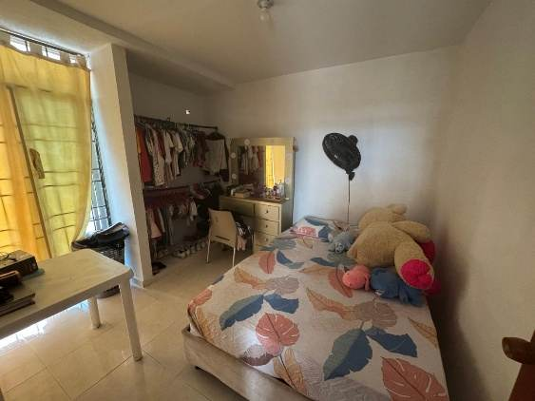
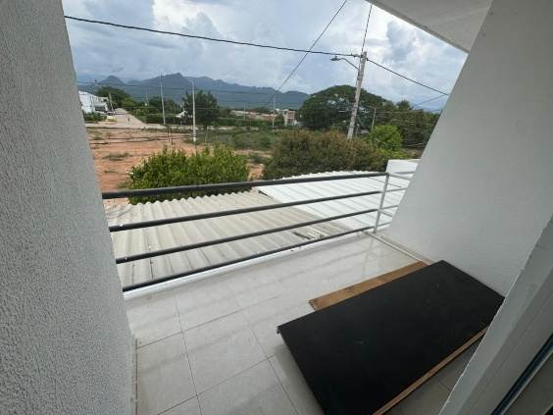

 | ALCOBA 3 | BALCON
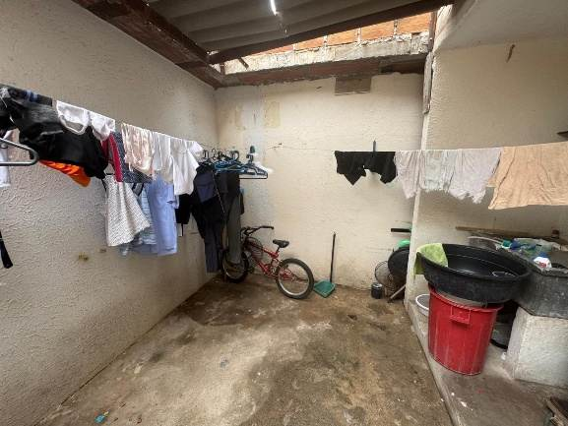
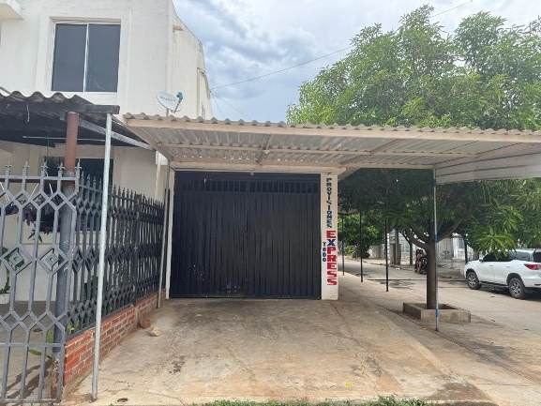

 | PATIO | LOCAL
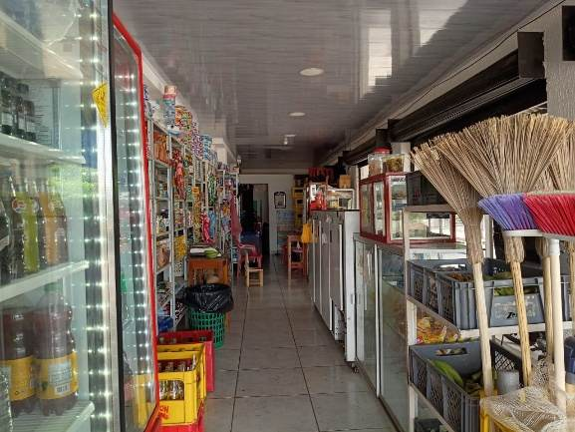
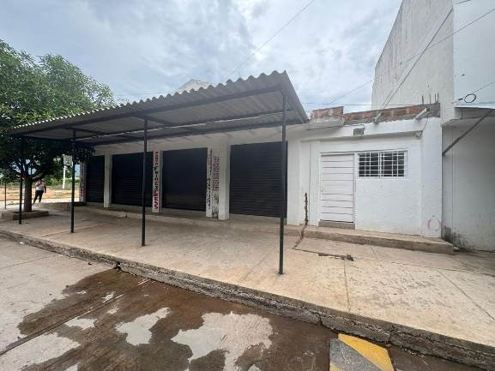

 | VISTA INTERNA LOCAL | LOCAL VISTA 2
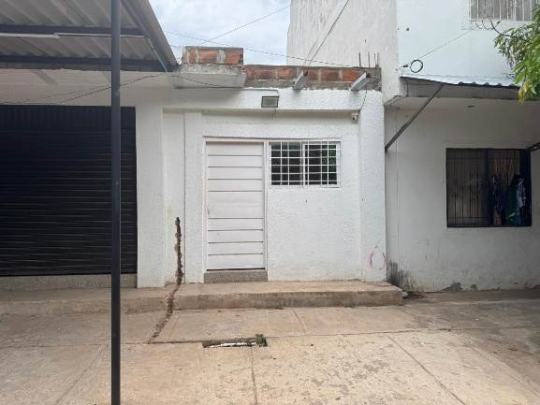


 | APARTAMENTO | SALA



 | COCINA | ALCOBA



 | BAÑO PRIVADO | PATIO INTERNO




 | MEDIDOR DE LUZ | MEDIDOR DE AGUA



 | MEDIDOR DE GAS | FACHADA VISTA 2

PLANO

 |  |  | PISO 1 |  |  |  |  | PISO 2
 | 1 |  |  |  |  |  |  |  |  |  |  | AREA DE TERRENO
 |  |  | BAÑO
 | PATIO | 2 |  | COC | SALA |  |  |  |  |  |  | TERRAZA
 |  | ALCOBA
 |  |  | 6 |  |  |  |  |  |  |  |  | PATIO 1
 | 1.7 | PATIO |  | LAB |  |  |  | ALCOBA |  |  |  | PATIO 2

19 | COMEDOR |  | COCINA |  |  |  | BAÑO |  | ESCALERA |  |  | AREA CONSTRUIDA PISO 1
 |  |  | BAÑO |  | LOCAL | 14 |  |  |  |  | 13 | AREA CONSTRUIDA PISO 2
 | SALA |  | ESCALERA |  |  |  |  |  |  | BAÑ
 |  |  |  |  |  |  | ALCOBA |  |  |  |  | AREA CONSTRUIDA TOTAL
 |  |  | ESTUDIO |  |  |  |  |  | ALCOBA
 |  |  |  |  |  |  | BALCON
 |  |  | TERRAZA |  | 3 | 3
 |  |  |  |  |  |  |  |  | 6

 |  |  | 9

